2018_03_data
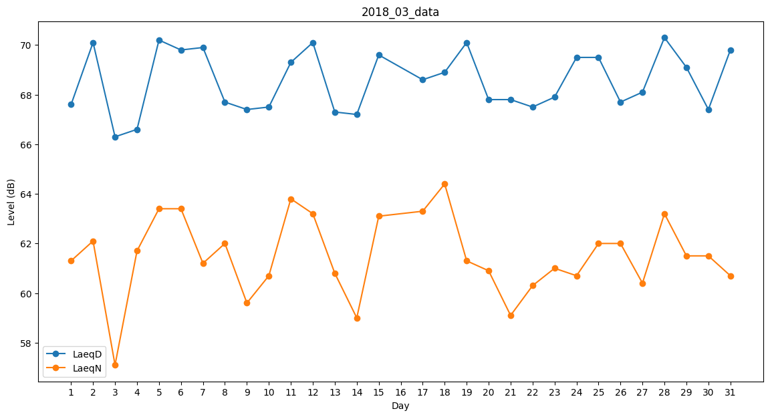
Day | LaeqD | LaeqN
1 | 67.6 | 61.3
2 | 70.1 | 62.1
3 | 66.3 | 57.1
4 | 66.6 | 61.7
5 | 70.2 | 63.4
6 | 69.8 | 63.4
7 | 69.9 | 61.2
8 | 67.7 | 62
9 | 67.4 | 59.6
10 | 67.5 | 60.7
11 | 69.3 | 63.8
12 | 70.1 | 63.2
13 | 67.3 | 60.8
14 | 67.2 | 59
15 | 69.6 | 63.1
16 | 69.3 | 0
17 | 68.6 | 63.3
18 | 68.9 | 64.4
19 | 70.1 | 61.3
20 | 67.8 | 60.9
21 | 67.8 | 59.1
22 | 67.5 | 60.3
23 | 67.9 | 61
24 | 69.5 | 60.7
25 | 69.5 | 62
26 | 67.7 | 62
27 | 68.1 | 60.4
28 | 70.3 | 63.2
29 | 69.1 | 61.5
30 | 67.4 | 61.5
31 | 69.8 | 60.7

